バージョン
2019/10/3調査
.NET Framework
 | Windows専用
 | 4.8が最後のバージョン（サポートは継続されるが、新機能の追加は行われなくなる）
 | .NET Coreの次期バージョンが後継になる

.NET Core
 | オープンソース。Windows、Linux、Macで動作する
 | .NET Core 2.0 … Visual Basicをサポート
 | .NET Core 3.0 … デスクトップアプリ開発をサポート（Windows Formに対応。現時点ではプレビュー版。動作するのはWindowsのみ）

.NET
 | .NET Coreの次期バージョンは名前が「.NET」になる。バージョン5から始まる
 | 1年ごとにバージョンアップされ、２年ごとにLTS（Long term Support：長期サポートバージョン）となる

.NET Framework 4.7
リリース日 2017/4
.NET Framework 4.8
2019/4

.NET Core 2.2
2018/12
.NET Core 3.0
2019/9
.NET Core 3.1 (LTS)
2019/11
.NET 5
2020/11
.NET 6 (LTS)
2021/11
.NET 7
2022/11
.NET 8 (LTS)
2023/11

 | ◆資料
 | ［速報］オープンソースの「.NET 5」がすべての.NETを引き継ぐ。.NET Frameworkと.NET CoreとXamarinは「.NET 5」に。Microsoft Build 2019
 | https://www.publickey1.jp/blog/19/net_5netnet_frameworknet_corexamarinnet_5microsoft_build_2019.html

サポート期間
 |  |  | 2019 | 2020 | 2021 | 2022 | 2023 | 2024 | 2025 | 2026 | 2027 | 2028 | 2029
.NET Framework
(Windows 10)
2025/10

.NET Framework
(Windows Server 2016)
2027/1

.NET Framework
(Windows Server 2019)
2029/1

.NET Core 3.1 (LTS)
2022/11

.NET 6 (LTS)
2024/11 (？)

.NET 8 (LTS)
2026/11 (？)

 | ◆資料
 | ライフサイクルに関する FAQ - .NET Framework
 | https://support.microsoft.com/ja-jp/help/17455/lifecycle-faq-net-framework
 |  | .NET Framework 4.5.2 以降は、インストール先の基盤となる Windows OS のライフサイクル ポリシーに従う

 | .NET Core リリース ライフサイクル
 | https://dotnet.microsoft.com/platform/support/policy/dotnet-core
 |  | .NET CoreのLTSは一般提供開始後3年間、または次のLTSリリースの出荷後12か月間サポート

 | .NET 5 以降のサポート期間は不明

別件：Windows7の有償延長サポートについて
 | 延長サポートの名前は「Windows 7 Extended Security Updates」（ESU）

 | 従来はボリュームライセンス（Professional、Enterprise）の大企業ユーザーのみが対象だったが
 | 規模にかかわらずすべての企業に提供されることになった

 | 価格
 | 公開されていないが、安くない、年々上昇するとのこと
 | デバイスごとの購入
 | MSのドキュメントにも価格は問い合わせるように書いてる

 | →価格が高いらしいので社内の全PCではなくて、
 | どうしてもWindows10にできない数台のみESUに入るような感じかも？

 | 資料
 |  | マイクロソフト、「Windows 7」の有償サポートサービスをSMBにも
 |  | https://japan.zdnet.com/article/35143400/
 |  | A new way for small and midsize businesses to stay secure and current
 |  | https://www.microsoft.com/en-us/microsoft-365/blog/2019/10/01/windows-small-midsize-businesses-stay-secure-current/

インストール
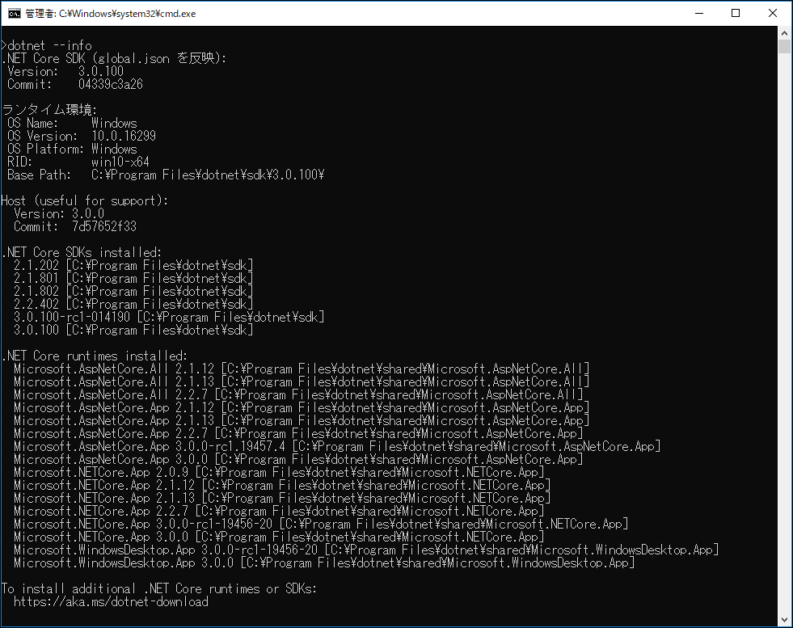
.NET Coreを手動でダウンロードする場合
 | https://dotnet.microsoft.com/download/dotnet-core

Visual Studio インストーラーでインストールする場合
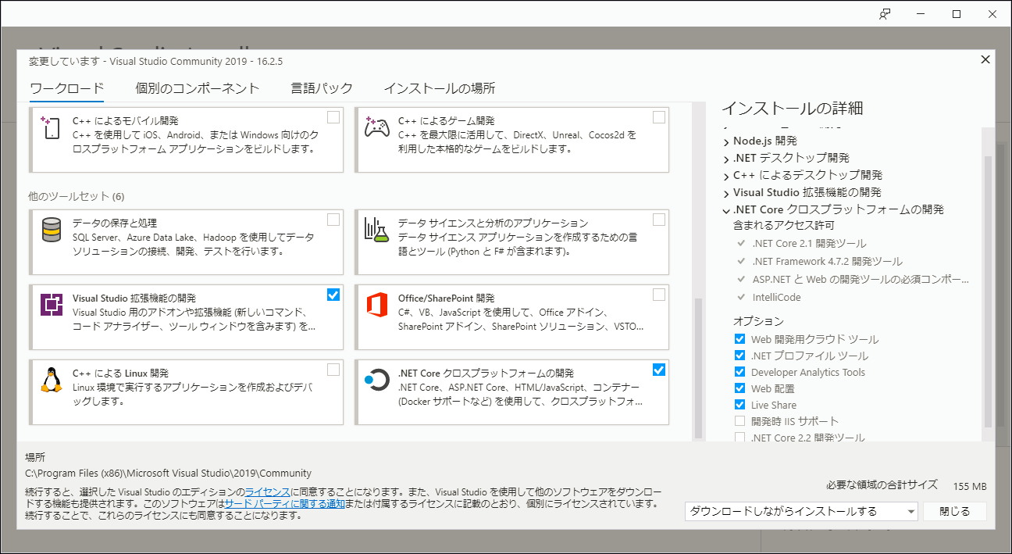

インストールされている.Net Coreのバージョン確認方法
 | dotnet --info

ASP.NET Core
★ASP.NET Coreには、ASP.NETのWebフォームが無い。サーバーコントロールも無い

ASP.NET Coreの開発方法は3種類
 | （１）ASP.NET Core MVC
 |  | MVC(Model-View-Controller)パターンのフレームワーク
 |  | MVCの特徴
 |  |  | ・Javaなどでも広く採用されているデザインパターン
 |  |  | ・エンタープライズ向けアプリケーションではこれが主流？

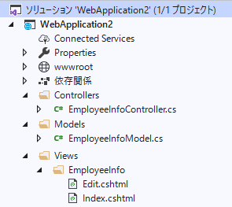
 |  | ファイル構成例
 |  |  |  |  | MVCそれぞれの階層が固定されている

 |  |  |  |  | View
 |  |  |  |  |  | 「Views\コントローラー\アクション」
 |  |  |  |  |  | Views\社員情報\照会.cshtml
 |  |  |  |  |  | Views\社員情報\編集.cshtml

 |  |  |  |  |  | 深い階層は作れるけど標準的な作り方ではない模様
 |  |  |  |  |  | Views\webForm_A\Sys_O\HRAOM0060.cshtml のような

 |  |  |  |  | Controller
 |  |  |  |  |  | １つのコントローラークラスで複数のアクションの処理を記述 → わかりにくいポイント

 |  | サンプルを作った感想
 |  |  | 設計者もプログラマも、MVCパターンに慣れが必要。ちょっと難しそう
 |  |  | うまく設計できればコード量が減らせてよさそう
 |  |  | ファイル階層が固定されてるのでFocusとかの単純移行はしづらいか？

 | （２）Razor Pages （レイザーページ）
 |  | MVVM(Model-View-ViewModel)パターンのフレームワーク
 |  | MVVMの特徴
 |  |  | ・元々はマイクロソフトのWPFやSilverLight用のデザインパターン。現在はAndroidやiOSでも使用される
 |  |  | ・双方向データバインド

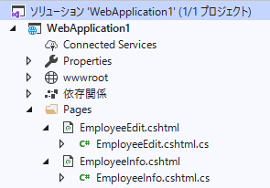
 |  | ファイル構成例
 |  |  |  |  | ○○.cshtml（View）
 |  |  |  |  | ○○.cshtml.cs（ViewModel）
 |  |  |  |  | → aspxとaspx.vbの関係と同じ感じ

 |  |  |  |  | 深い階層が作れるのを確認済み
 |  |  |  |  | （Pages\webForm_A\Sys_O\○○.cshtml のような）

 |  | 調査した感想
 |  |  | 考え方はMVCパターンの派生形だけど、Webフォームと作りが似てるので、こちらの方がわかりやすそう

 | （３）Blazor （ブレザー？ブレイザー？）
 |  | SPA(Single Page Application)用のフレームワーク
 |  | SPAの特徴
 |  |  | ・リッチなUI、高速なページ遷移が可能
 |  |  | ・実装コストが高い（技術的な難易度が高い）
 |  | Blazorは、クライアント側のコーディングを JavaScript ではなく C# でコードを記述する

 |  | → 工数かかるのはダメそうなので調査はしていない

Webフォーム(FocusV3)と、Razor Pagesの簡易比較
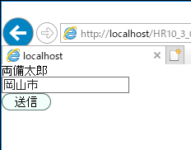

 |  |  |  | ラベルとテキストボックスとHRButtonがある画面を作る場合

 | Webフォーム(FocusV3)の場合
 | Index.aspx |  |  |  |  |  | Index.aspx.vb
<html>
<body>
<form runat="server">
<div>
<asp:Label ID="lblSimei" runat="server"></asp:Label>
</div>
<div>
<asp:TextBox ID="txtJusho" runat="server" />
</div>
<div>
<cc1:HRButton runat="server" ButtonWidth="xsmall" Text="送信" />
</div>
</form>
</body>
</html>
Partial Class Index
Protected Sub Page_Load( … ) Handles Me.Load
If Not IsPostBack() Then
Me.lblSimei.Text = "両備太郎"
Me.txtJusho.Text = "岡山市"
Else
Console.Write(Me.txtJusho.Text)
End If
End Sub
End Class

 | Razor Pagesの場合
 | Index.cshtml（View） |  |  |  |  |  | Index.cshtml.cs（ViewModel）
@page
@model IndexModel
<html>
<body>
<form method="post">
<div>
<label>@Model.Simei</label>
</div>
<div>
<input asp-for="@Model.Jusho" />
</div>
<div>
<HRButton ButtonWidth="xSmall" Text="送信" />
</div>
</form>
</body>
</html>
public class IndexModel : PageModel
{
public string Simei { get; set; }
[BindProperty]
public string Jusho { get; set; }
public void OnGet()
{
this.Simei = "両備太郎";
this.Jusho = "岡山市";
}
public void OnPost()
{
Console.Write(this.Jusho);
}
}

@page
@model IndexModel
@{
int i;
string[] name = new string[] { "両備太郎", "豊成次郎", "藤崎三郎" };
}
<html>
<body>
<table style="width: 300px;">
@for (i = 0; i < name.Length; i++)
{
<tr>
<td>@i.ToString()</td>
<td>@name[i]</td>
</tr>
}
</table>
</body>
</html>
旧ASPのような書き方もできる
 |  |  |  |  |  |  | メモ
 |  |  |  |  |  |  | ←のような「@～～～」と記述するのは「Razor構文」と呼ばれる
 |  |  |  |  |  |  | MVCパターンでもMVVMパターンでもどちらでも使える
 |  |  |  |  |  |  | 「Razor Pages」はMVVMパターンの方を指す言葉らしい（？）
 |  |  |  |  |  |  | 用語がややこしい

 |  |  |  |  |  |  | ModelやViewModelに書くべき処理でもなんでも書けてしまうので
 |  |  |  |  |  |  | ASPの頃みたいなグチャグチャなコードになりそうな気も

組み込みタグヘルパー
 | cshtmlでの記述例
<input asp-for="@Model.Jusho" />

自作タグヘルパー（ユーザーコントロール、カスタムコントロールの代わりになる → HRControlsの移植に使える）
 | cshtmlでの記述例
<HRButton ButtonWidth="xSmall" Text="実行" />

public class HRButtonTagHelper : TagHelper
{
public emButtonWidth ButtonWidth { get; set; }
public string Text { get; set; }
public override void Process(TagHelperContext context, TagHelperOutput output)
{
output.TagName = "input";
output.Attributes.Add("type", "button");
output.Attributes.Add("value", this.Text);
int width;
switch (this.ButtonWidth)
{
case emButtonWidth.xSmall:
width = 60;
break;
case emButtonWidth.small:
width = 90;
break;
default:
width = 130;
break;
}
output.Attributes.Add("style", $"width: {width}px");
}
}
 | 自作タグヘルパーのコード例
 | HRButtonTagHelper.cs

自作タグヘルパーでinputタグを生成して双方向バインドするには？
 | 資料 | asp.net-core – 他のタグヘルパーを含むカスタムASP.NET 5タグヘルパーの書き方
 |  | https://codeday.me/jp/qa/20190427/713061.html
 |  | InputTagHelper.csのソースコード
 |  | https://github.com/aspnet/Mvc/blob/master/src/Microsoft.AspNetCore.Mvc.TagHelpers/InputTagHelper.cs

Razor Pages のレイアウト機能（Webフォームのマスターページの代わりになる）
 | _Layout.cshtml |  |  |  |  |  |  | 実行時のHTML
<!DOCTYPE html>
<html>
<head>
<meta charset="utf-8" />
<link rel="stylesheet" href="~/css/common.css" />
@RenderSection("Styles", required: false)
<script type="text/javascript" src="~/js/common.js"></script>
@RenderSection("Scripts", required: false)
</head>
<body>
@RenderBody()
</body>
</html>
<!DOCTYPE html>
<html>
<head>
<meta charset="utf-8">
<link rel="stylesheet" href="~/css/common.css" />
<link rel="stylesheet" href="○○.css" />
<script type="text/javascript" src="~/js/common.js"></script>
<script type="text/javascript" src="○○.js"></script>
</head>
<body>
<div>ＩＤ：99999</div>
<div>氏名：両備太郎</div>
<div>住所：岡山市</div>
</body>
</html>

@page
@model ○○Model
@section Styles {
<link rel="stylesheet" href="○○.css" />
}
@section Scripts {
<script type="text/javascript" src="○○.js"></script>
}
<div>ＩＤ：@Model.ID.ToString()</div>
<div>氏名：@Model.Simei</div>
<div>住所：@Model.Jusho</div>
 | ○○.cshtml

 | どのレイアウトページを使うか？
 | 一括で指定する場合は「_ViewStart.cshtml」に記述する
@{
Layout = "_Layout";
}

 | 個別に指定する場合は「各ページのcshtml」に記述する
@page
@model ○○Model
@{
Layout = "_Layout2";
}
<div>ＩＤ：@Model.ID.ToString()</div>
<div>氏名：@Model.Simei</div>
<div>住所：@Model.Jusho</div>

文字化け
.Net Coreは標準で対応している文字コードが限られている。初期値はUTF-8
 | Name | CodePage
 | Unicode | 1200
 | Unicode (Big-Endian) | 1201
 | Unicode (UTF-32) | 12000
 | Unicode (UTF-32 Big-Endian) | 12001
 | US-ASCII | 20127
 | Western European (ISO) | 28591
 | Unicode (UTF-7) | 65000
 | Unicode (UTF-8) | 65001

SJISを扱いたい場合
 | １．NuGetから System.Text.Encoding.CodePages をインストールする
 | ２．System.Text.Encoding.RegisterProvider(System.Text.CodePagesEncodingProvider.Instance); を実行する
 | ３．SJISなどが利用できるようになる
 | 例
System.Text.Encoding.RegisterProvider(System.Text.CodePagesEncodingProvider.Instance);
using (var sr = new StreamReader("C:\\test.txt", System.Text.Encoding.GetEncoding(932)))
{
var s = sr.ReadToEnd();
}

 | → エントリポイントにEncoding.RegisterProvider(…)を仕込めばよさそう

資料
 | https://qiita.com/sugasaki/items/0639ea9ca07f1ba7a9e0
 | https://tnakamura.hatenablog.com/entry/2017/08/08/shift-jis-on-dotnet-core

IIS、ビルド
IISの設定
 | .NET Core ホスティング バンドルのインストールが必要
 | https://docs.microsoft.com/ja-jp/aspnet/core/host-and-deploy/iis/?view=aspnetcore-3.0#install-the-net-core-hosting-bundle

 | アプリケーションプールは[.NET CLR バージョン] を [マネージド コードなし] に設定する（ありでも動作するか未テスト）
 | https://docs.microsoft.com/ja-jp/aspnet/core/host-and-deploy/iis/?view=aspnetcore-3.0#create-the-iis-site

 | 仮想ディレクトリはサポートされないので、アプリケーションの追加で作成する
 | https://docs.microsoft.com/ja-jp/aspnet/core/host-and-deploy/iis/?view=aspnetcore-3.0#virtual-directories

 | ASP.NET Core アプリのweb.configでは以下は使用されない
 | <system.web>
 | <appSettings>
 | <connectionStrings>
 | <location>
 | https://docs.microsoft.com/ja-jp/aspnet/core/host-and-deploy/iis/?view=aspnetcore-3.0#configuration-of-iis-with-webconfig

ソースのビルド ～ IISへの配置

ソースコード
Publish（発行）
実行に必要な
ファイル
Deploy（配置/展開）
IISのフォルダー

・VisualStudioの発行
または
・dotnet publishコマンド
で行う
・手動コピー
・Web Deploy（ツール？）
などで行う
 | ・○○.cshtml |  |  | ・.NET Coreのdll
 | ・○○.cshtml.cs |  |  | ・ビルドしたdll
 |  |  |  | などが集められる

 | 資料
 |  | ASP.NET Core のホストと展開
 |  | https://docs.microsoft.com/ja-jp/aspnet/core/host-and-deploy/?view=aspnetcore-3.0
 |  | IIS を使用した Windows での ASP.NET Core のホスト
 |  | https://docs.microsoft.com/ja-jp/aspnet/core/host-and-deploy/iis/?view=aspnetcore-3.0
 |  | dotnet publish
 |  | https://docs.microsoft.com/ja-jp/dotnet/core/tools/dotnet-publish?tabs=netcore21
 |  | Web Deploy
 |  | https://docs.microsoft.com/ja-jp/iis/publish/using-web-deploy/introduction-to-web-deploy

配置モード
 | （１）フレームワーク依存
 |  | システムにインストールされた.NET Coreを使用するモード
 |  | 利点
 |  |  | ・複数のアプリを実行する場合、ディスクとメモリの使用量を削減できる
 |  |  | ・配置先のOS（WindowsやLinux）ごとに発行する必要がない
 | （２）自己完結
 |  | .NET Coreのコンポーネントも含めて発行、配置するモード
 |  | 利点
 |  |  | ・システムに.NET Coreのインストール不要
 |  |  | ・アプリごとに.NET Coreのバージョンをコントロールできる

 | 資料
 |  | .NET Core アプリケーションの展開
 |  | https://docs.microsoft.com/ja-jp/dotnet/core/deploying/

実行時コンパイル
 | 初期状態は事前コンパイルのみ

 | 実行時コンパイルを有効にするには
 | ・NuGetで Microsoft.AspNetCore.Mvc.Razor.RuntimeCompilation をインストールして
 | ・Startup.csのコードに1行追加する
public void ConfigureServices(IServiceCollection services)
{
services
.AddRazorPages()
.AddRazorRuntimeCompilation();
}

HtmlEncode
aspxはエンコード処理を記述する必要があった
<%
Dim s As String = "xxxx";
%>
<html>
<body>
<%=Server.HtmlEncode(s)%>
</body>
</html>

RazorPagesはデフォルトでエンコードされるので記述が簡単になった
@{
string s = "xxxx";
}
<html>
<body>
@s
</body>
</html>

 | エンコードしないで出力したい場合は、Html.Raw()を使用する
@{
string s = "xxxx";
}
<html>
<body>
@Html.Raw(s)
</body>
</html>

Ajax
CSRF対策が必要
 | クロスサイトリクエストフォージェリ（Cross site request forgeries）
 |  | XSRF または CSRF とも呼ばれる
 |  | 不正なリクエストを正規のものとして扱ってしまうという脆弱性のこと

 | ASP.NET Coreでは、フォームに対するCSRF対策としてワンタイムトークン生成&検証機能が用意されている

（１）formタグのsubmit
 | formタグ内に、自動でワンタイムトークンが生成され、submit時に自動でサーバーへ送信され、検証される
 | （のでプログラマは意識しないでよい）

 | 生成されるHTMLの例
<html>
<body>
<form method="post">
<input name="__RequestVerificationToken" type="hidden" value="CfDJgxuD ～省略～ wU_N4sgIfhMI" />
</form>
</body>
</html>

（２）Ajax通信
 | ワンタイムトークンがサーバーへ自動送信されないので、コーディングが必要

 | ・Startup.csのコードに1行追加し、
public void ConfigureServices(IServiceCollection services)
{
services.AddRazorPages();
services.AddAntiforgery(o => o.HeaderName = "XSRF-TOKEN");
}

 | ・Ajaxメソッド実行時にヘッダーにワンタイムトークンをセットする（例：jQuery Ajax）
$.ajax({
async: false,
type: 'POST',
url: "...",
data: ... ,
dataType: 'json',
beforeSend: function (xhr) {
xhr.setRequestHeader("XSRF-TOKEN", $('input:hidden[name="__RequestVerificationToken"]').val());
},
success: ... ,
error: ...
});

 | memo:自動生成されたトークンの値を利用するので、htmlにformタグが必要

EXEの作成
プラットフォーム毎のビルド
 | VS2019の ビルド ＞ 発行 で発行プロファイルを作成する
 | ターゲットランタイムで指定する
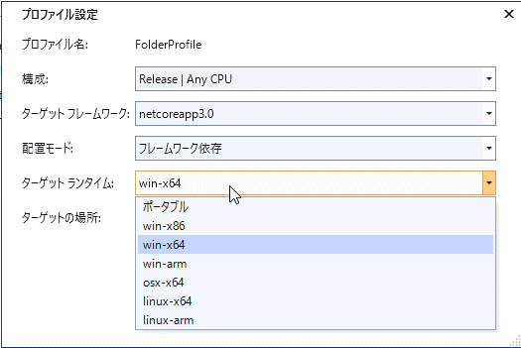

.NET Core 3.0 の単一実行可能ファイル生成
https://devadjust.exblog.jp/27784413/
https://docs.microsoft.com/ja-jp/dotnet/core/whats-new/dotnet-core-3-0

 | exeを普通に発行すると複数のファイルが生成される
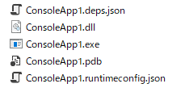

 | このうち実行に必要なのは以下３つ（？）

 | これをexe１つで動作できるように生成する

 | 事前にVS2019の ビルド ＞ 発行 で発行プロファイルを作成する
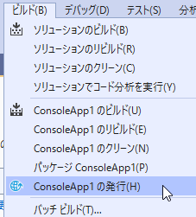

 | 作成したプロファイルをテキストエディタで開く

 | <PublishSingleFile>true</PublishSingleFile> を追加
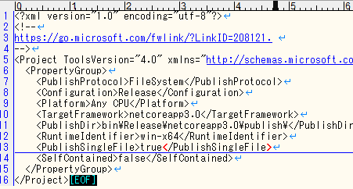

 | これで発行すると単品で実行可能なexeが生成できる

起動を早くする
 | https://docs.microsoft.com/ja-jp/dotnet/core/whats-new/dotnet-core-3-0#readytorun-images
 | ReadyToRun イメージ
 | > R2R は、Linux x64 や Windows x64 などの特定のランタイム環境 (RID) をターゲットとする自己完結型アプリを発行するときにのみ使用できます。

